cp-01-evidencias
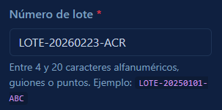
CP-01 - "Registrar medicamento nuevo que llegó de manera externa con lote valido" | EJECUCIÓN CICLO DE PRUEBAS 1 |  |  |  | EJECUCIÓN CICLO DE PRUEBAS 2 |  |  |  | EJECUCIÓN CICLO DE PRUEBAS 3
 | ESTADO | ANALISTA | FECHA | OBSERVACIONES | ESTADO | QA | FECHA | OBSERVACIONES | ESTADO | QA | FECHA | OBSERVACIONES
 | PASÓ | stiven Robles | 2026-08-23 | sin novedades | PASÓ | Stiven Robles | 2026-08-26 | Se añadió el cambio de temas (Claro/Oscuro) y no hubo alteración de la funcionalidad

 | EVIDENCIAS
 | EVIDENCIA 1 |  |  |  | EVIDENCIA 2 |  |  |  |  | EVIDENCIA 3
 | Formulario diligenciado |  |  |  | Mensaje de confirmación |  |  |  |  | Producto registrado

cp-02-evidencias
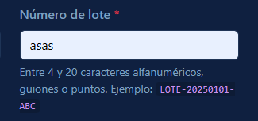
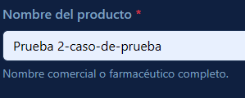
CP-02 - "Registrar medicamento con lote con formato invalido" | EJECUCIÓN CICLO DE PRUEBAS 1 |  |  |  | EJECUCIÓN CICLO DE PRUEBAS 2 |  |  |  | EJECUCIÓN CICLO DE PRUEBAS 3
 | ESTADO | ANALISTA | FECHA | OBSERVACIONES | ESTADO | QA | FECHA | OBSERVACIONES | ESTADO | QA | FECHA | OBSERVACIONES
 | FALLÓ | stiven Robles | 2026-08-23 | El formulario no respetaba el formato correcto del lote al momento de ingresarlo. | PASÓ | Stiven Robles | 2026-08-23 | El formulario respeta el formato e impide el avance del proceso de guardado del medicamento.

 | EVIDENCIAS
 | EVIDENCIA 1 |  |  |  | EVIDENCIA 2 |  |  |  |  | EVIDENCIA 3
 | Formulario diligenciado |  |  |  | Mensaje de formato invalido |  |  |  |  | Producto no registrado

cp-03-evidencias
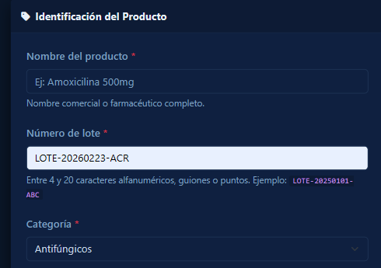
CP-03 - "Registrar medicamento con datos incorrectos (campos vacíos)" | EJECUCIÓN CICLO DE PRUEBAS 1 |  |  |  | EJECUCIÓN CICLO DE PRUEBAS 2 |  |  |  | EJECUCIÓN CICLO DE PRUEBAS 3
 | ESTADO | ANALISTA | FECHA | OBSERVACIONES | ESTADO | QA | FECHA | OBSERVACIONES | ESTADO | QA | FECHA | OBSERVACIONES
 | PASÓ | stiven Robles | 2026-08-23 | sin novedades

 | EVIDENCIAS
 | EVIDENCIA 1 |  |  |  | EVIDENCIA 2 |  |  |  |  | EVIDENCIA 3
 | Formulario diligenciado |  |  |  | Indicativo de campo faltante |  |  |  |  | Producto no registrado

cp-04-evidencias
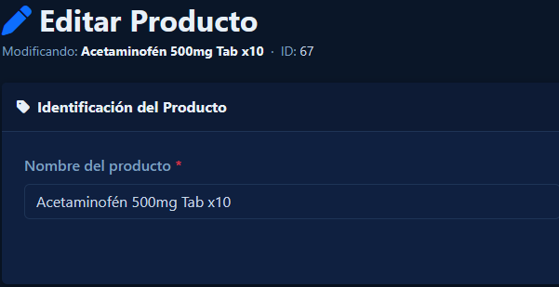
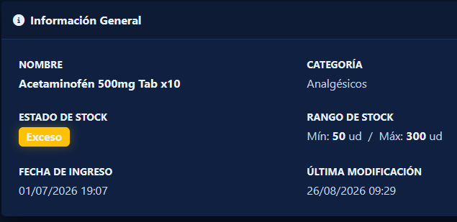
CP-04 - "Actualizar medicamento existente" | EJECUCIÓN CICLO DE PRUEBAS 1 |  |  |  | EJECUCIÓN CICLO DE PRUEBAS 2 |  |  |  | EJECUCIÓN CICLO DE PRUEBAS 3
 | ESTADO | ANALISTA | FECHA | OBSERVACIONES | ESTADO | QA | FECHA | OBSERVACIONES | ESTADO | QA | FECHA | OBSERVACIONES
 | PASÓ | stiven Robles | 2026-08-26 | sin novedades

 | EVIDENCIAS
 | EVIDENCIA 1 |  |  |  | EVIDENCIA 2 |  |  |  |  | EVIDENCIA 3
 | Formulario diligenciado |  |  |  | Se modifica el campo en cuestion |  |  |  |  | Actualizacion del producto

cp-05-evidencias
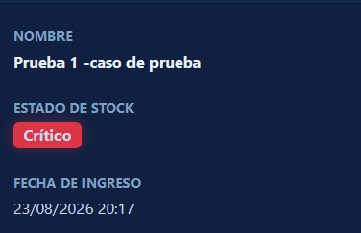
CP-05 - "Alerta visual en rojo cuando stock llega a 1 unidad" | EJECUCIÓN CICLO DE PRUEBAS 1 |  |  |  | EJECUCIÓN CICLO DE PRUEBAS 2 |  |  |  | EJECUCIÓN CICLO DE PRUEBAS 3
 | ESTADO | ANALISTA | FECHA | OBSERVACIONES | ESTADO | QA | FECHA | OBSERVACIONES | ESTADO | QA | FECHA | OBSERVACIONES
 | PASÓ | stiven Robles | 2026-08-26 | sin novedades

 | EVIDENCIAS
 | EVIDENCIA 1 |  |  |  | EVIDENCIA 2 |  |  |  |  | EVIDENCIA 3
 | Estado inicial |  |  |  | Se realiza una venta de ese articulo |  |  |  |  | Estado posterior

cp-07-evidencias
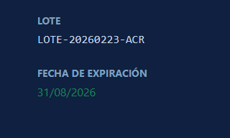
CP-07 - "Alerta de producto cerca del umbral de vencimiento (dias restantes < 7)" | EJECUCIÓN CICLO DE PRUEBAS 1 |  |  |  | EJECUCIÓN CICLO DE PRUEBAS 2 |  |  |  | EJECUCIÓN CICLO DE PRUEBAS 3
 | ESTADO | ANALISTA | FECHA | OBSERVACIONES | ESTADO | QA | FECHA | OBSERVACIONES | ESTADO | QA | FECHA | OBSERVACIONES
 | FALLÓ | stiven Robles | 2026-08-27 | No hubo reporte | FALLÓ | stiven Robles | 2026-08-27 | No genera el reporte | PASÓ | stiven Robles | 2026-08-27 | generación exitosa

 | EVIDENCIAS
 | EVIDENCIA 1 |  |  |  | EVIDENCIA 2 |  |  |  |  | EVIDENCIA 3
 | Estado inicial |  |  |  | Ejecución de alertas manual |  |  |  |  | Alerta generada

cp-08-evidencias
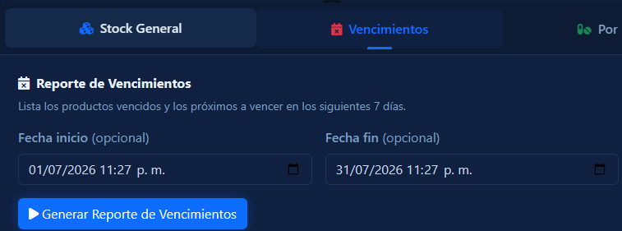 CP-08 - "Generar reporte de productos próximos a vencer (30 días)" | EJECUCIÓN CICLO DE PRUEBAS 1 |  |  |  | EJECUCIÓN CICLO DE PRUEBAS 2 |  |  |  | EJECUCIÓN CICLO DE PRUEBAS 3
 | ESTADO | ANALISTA | FECHA | OBSERVACIONES | ESTADO | QA | FECHA | OBSERVACIONES | ESTADO | QA | FECHA | OBSERVACIONES
 | FALLÓ | stiven Robles | 2026-08-28 | sin filtro por fechas | PASÓ | Stiven Robles | 2026-08-28 | filtro por fechas funcional

 | EVIDENCIAS
 | EVIDENCIA 1 |  |  |  | EVIDENCIA 2 |  |  |  |  | EVIDENCIA 3
 | Estado inicial |  |  |  | Generacion del reporte |  |  |  |  | Informacion del reporte / opcion de imprimir

cp-10-evidencias
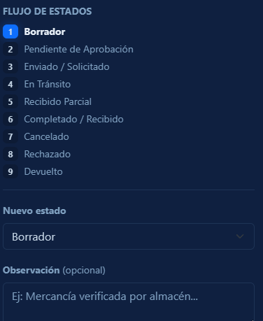
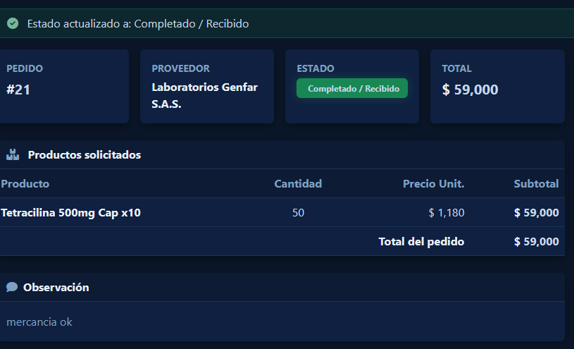
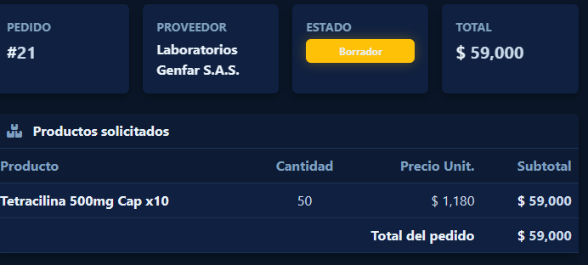
CP-09 - "Actualización automática de inventario al establecer el estado de "Completado / Recibido" en el panel de seguimiento de pedidos tras un checkeo exitoso" | EJECUCIÓN CICLO DE PRUEBAS 1 |  |  |  | EJECUCIÓN CICLO DE PRUEBAS 2 |  |  |  | EJECUCIÓN CICLO DE PRUEBAS 3
 | ESTADO | ANALISTA | FECHA | OBSERVACIONES | ESTADO | QA | FECHA | OBSERVACIONES | ESTADO | QA | FECHA | OBSERVACIONES
 | PASÓ | Stiven Robles | 2026-08-28 | sin novedades | PASÓ | Stiven Robles | 2026-08-28 | Se actualizó vistas y detalles menores y no se alteró al funcionalidad | PASÓ | Stiven Robles | 2026-08-28 | Se actualizó vistas y detalles menores y no se alteró al funcionalidad

 | EVIDENCIAS
 | EVIDENCIA 1 |  |  |  | EVIDENCIA 2 |  |  |  |  | EVIDENCIA 3
 | Pedido en estado borrador (estado inicial) |  |  |  | Pedido validado y marcado como "Completado / Recibido" |  |  |  |  | Stock de producto actualizado

